注文書
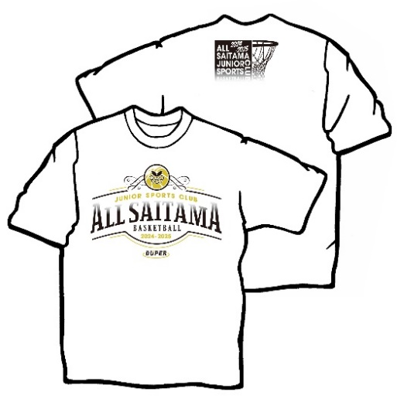
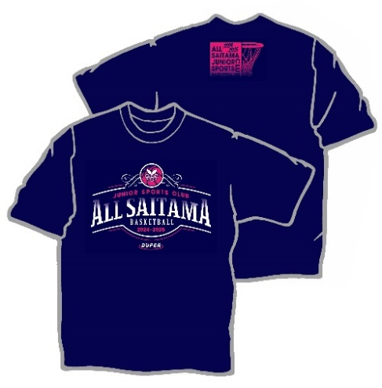
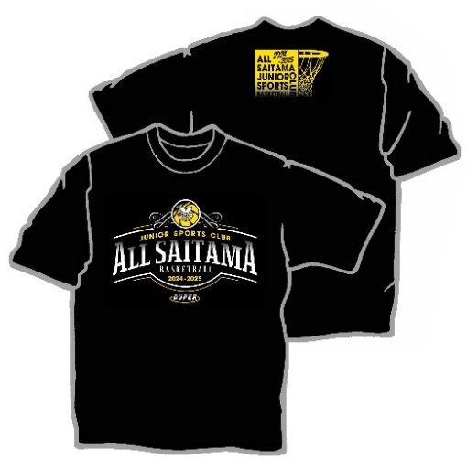
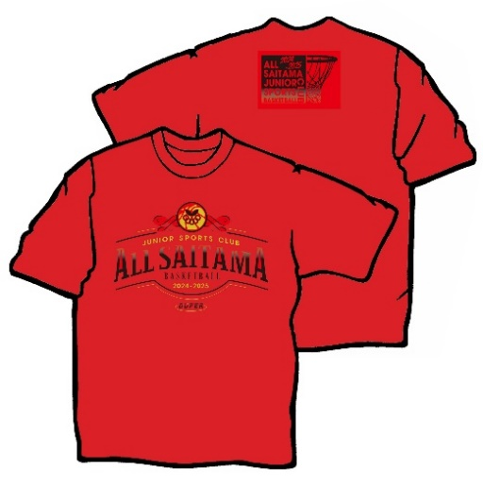
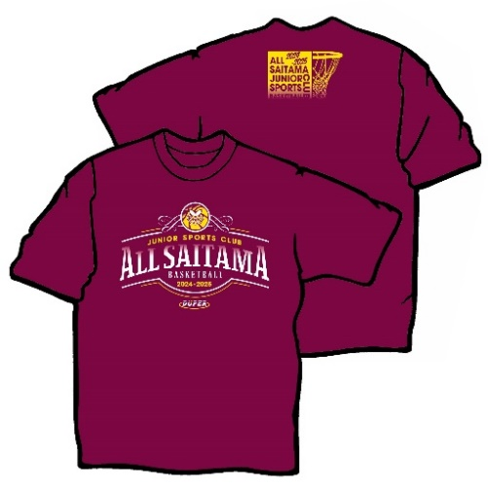
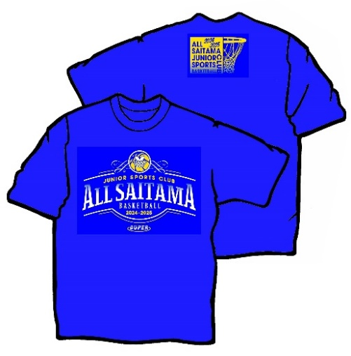
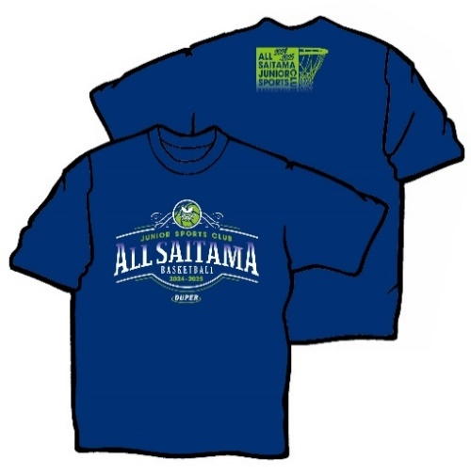
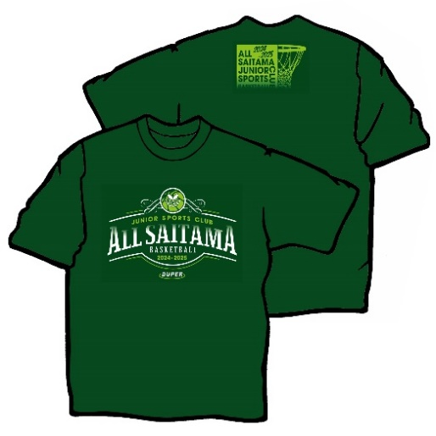
2024埼玉県スポーツ少年団ﾊﾞｽｹｯﾄﾎﾞｰﾙ部会協力Tシャツのご案内

春暖の候、ますますご健勝のこととお慶び申し上げます。
平素は本部会の活動にご協力いただき、厚く御礼申し上げます。
今年度も、埼玉県ｽﾎﾟｰﾂ少年団ﾊﾞｽｹｯﾄﾎﾞｰﾙ部会では、協力Ｔシャツを下記の通り販売致します。
ｽﾎﾟｰﾂ少年団を盛り上げ、一体となったﾊﾞｽｹｯﾄﾎﾞｰﾙ活動推進の為、皆様のご協力をお願い致します。
なお、売り上げの一部を部会運営及び地区運営に充てさせていただきます。

 | 1.下記申込書に必要事項をご記入の上、メールまたはFAXにて㈱DUPERまでお申し込み下さい。
 |  | ㈱DUPER
 |  | TEL 03－6240－4112 FAX 03－3625－5223
 |  | Mail ： gochumon@duper.jp

 |  | 第1回締切 |  | 令和6年 5月 31日（金） |  |  |  |  | ＜令和6年6月14日頃発送予定＞
 |  | 第2回締切 |  | 令和6年 8月 31日（土） |  |  |  |  | ＜令和6年9月13日頃発送予定＞


 | 2.商品は、各チーム様へ発送致します。（送料￥500かかります。ただし、5枚以上のご注文で送料無料。）
 |  | 商品代金は、発送予定日までに、下記口座へお振込ください。
 |  |  | 埼玉りそな銀行 与野支店 普通預金 No.0452175
 |  |  | （口座名義） ㈱与野スポーツ
 |  |  |  | ＊振込手数料は、チーム負担でお願い致します。
 |  |  |  | ＊振込名は、「チーム名・男女」を明記してください。

チーム名 |  |  |  |  |  |  |  |  | 男子・女子

お名前
ご住所 （発送先） |  |  | 〒
TEL
 |  | 色・サイズ |  | 3S | SS | S | M | L | LL | 3L | 4L | 合計金額
 |  | 目安（ｃｍ） |  | 135～145 | 145～155 | 155～165 | 165～175 | 170～180 | 175～185 | 180～190 | 185～195
Tシャツ \2,500 |  | ホワイト |  |  |  |  |  |  |  |  |  | ¥0
 |  | ブラック
 |  | エンジ
 |  | インディゴ
 |  | ネイビー
 |  | レッド
 |  | ブルー
 |  | グリーン
ロンT \3,200 |  | ホワイト
 |  | ブラック
 |  | エンジ
 |  | インディゴ
 |  | ネイビー
 |  | レッド
 |  | ブルー
 |  | グリーン
 | ＊消費税込価格です。5枚未満は送料が必要です。

2024埼玉県ｽﾎﾟｰﾂ少年団ﾊﾞｽｹｯﾄﾎﾞｰﾙ部会協力Ｔシャツデザイン

